Спарк
РАБОЧИЙ ТЕХНИЧЕСКИЙ ОТЧЕТ |  |  |  |  | НОМЕР: 2020 11 GN 008
 |  |  |  |  | ДАТА: 23.11.2020
Наименование предприятия |  |  |  | ООО "Гиждувонатотеххизмат"
Ф.И.О. составившего отчет |  |  |  | Курбонов Бахтиёр Ахадович
Номер телефона с кодом города |  |  |  | (+99890) 298 81 66
Модель |  |  | Идентификационный номер автомобиля |  | Пробег | Дата продажи
Нексия-3 |  |  | XWBTF69V1LA135363 |  | 822 | 2020-10-13
Обстоятельства при которых обнаружена проблема |  |  |  | Описание проблемы
 |  |  |  | температура кутарилиб белгиланган нармадан утиб кетди чаптомон калёс тогида суюклик оккани тугрисида мижоз мурожат килди
А. |  | Автомобиль стоял, двигатель не работал
В. | Автомобиль находился в движении: |  |  | Информация относительно проблемы (Приложить чертеж или фотграфию неисправности)
 |  | При торможении
 |  | При переходе от ускорения к накату
 |  | При переключение на задний ход |  | 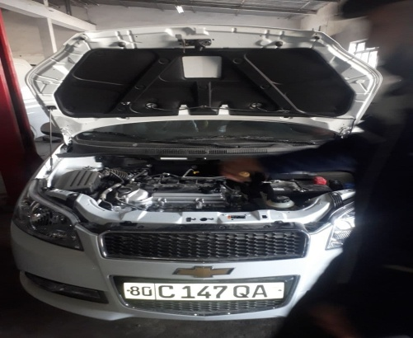 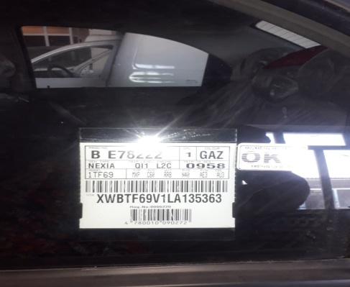
 |  | При повороте
 |  | При ускорении
 |  | При замедлении
 |  | При ______ оборотах в минут
 |  | При любой скорости
 |  | На неровной дороге
 |  | На _____ передаче
С. | При использовании:
 |  | Тормозов |  | 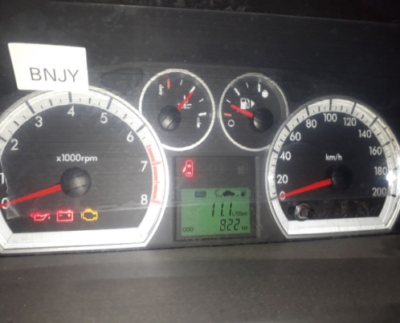 | 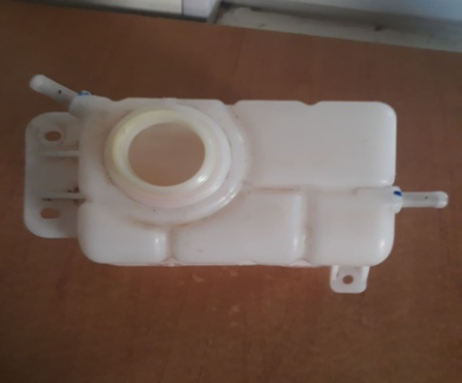
 |  | При повороте руля
 |  | При выключении сцепления
 |  | Обогревателя / кондиционера
 |  | При работе стеклоочистит / омывателя
 |  | При включении радио / CD проигрыват
 |  | Обогревателя заднего стекла
 |  | Прочее
D. | При работе двигателя:
 |  | При запуске |  | 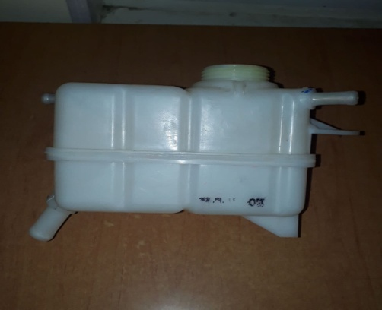 | 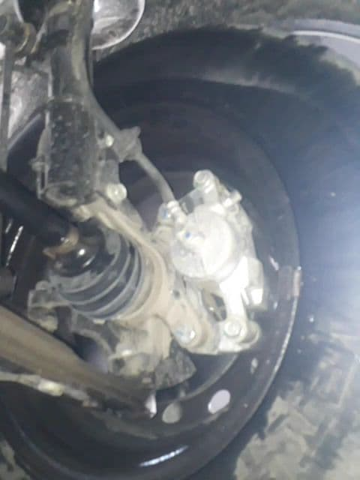
 |  | При прогреве
 |  | На холотом ходу
 |  | При горячем двигателе
E. | Возникает:
 |  | При ускорении
 |  | При высоких оборотах двигателя
 |  | При большой скорости
 |  | При большой загрузке багажника
F. | Когда случается по времени: |  |  | Информация о проблемной детали
 |  | Всегда |  | Номер детали по каталогу: | 96930818
 |  | Иногда |  | Наименование детали: | Расширитель бачок
 |  | После _____ км движения |  | Название поставщика: | GM
 |  | После _____ минут езды |  | LOT № детали: | 2020-08-18
Действия инженера по гарантии дилерского предприятия |  |  |  | Текшириб курилганда антифриз оккани аникланди ва антифриз расширитель бачок огзи алмаштириб курилди, иккинчи кунда мижоз келиб яна шухолат такрорланганлигини аетди унда бачок расширитель алмаштирилди муаммо бартараф килинди.

Ответственный Отдел по принятию мер и исследованию проблемы

 |  |  |  | (заполняется со стороны Отдела Гарантии качества АО "GM Uzbekistan")

